Лист1
ИКССР-1.13.Н
 | Размер 9,50*6,80*3,50 м
 | 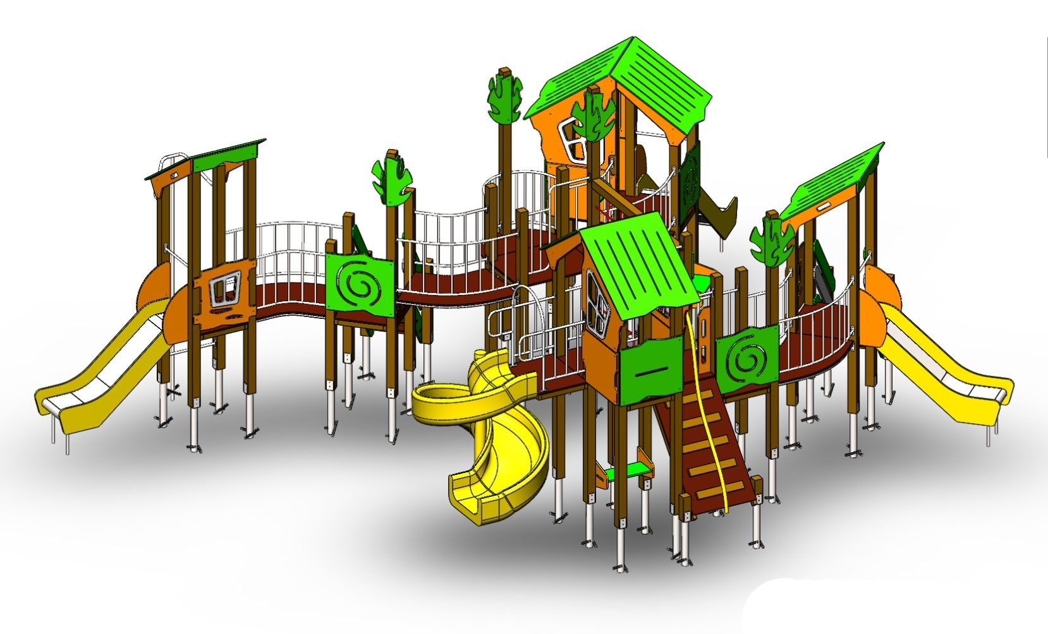 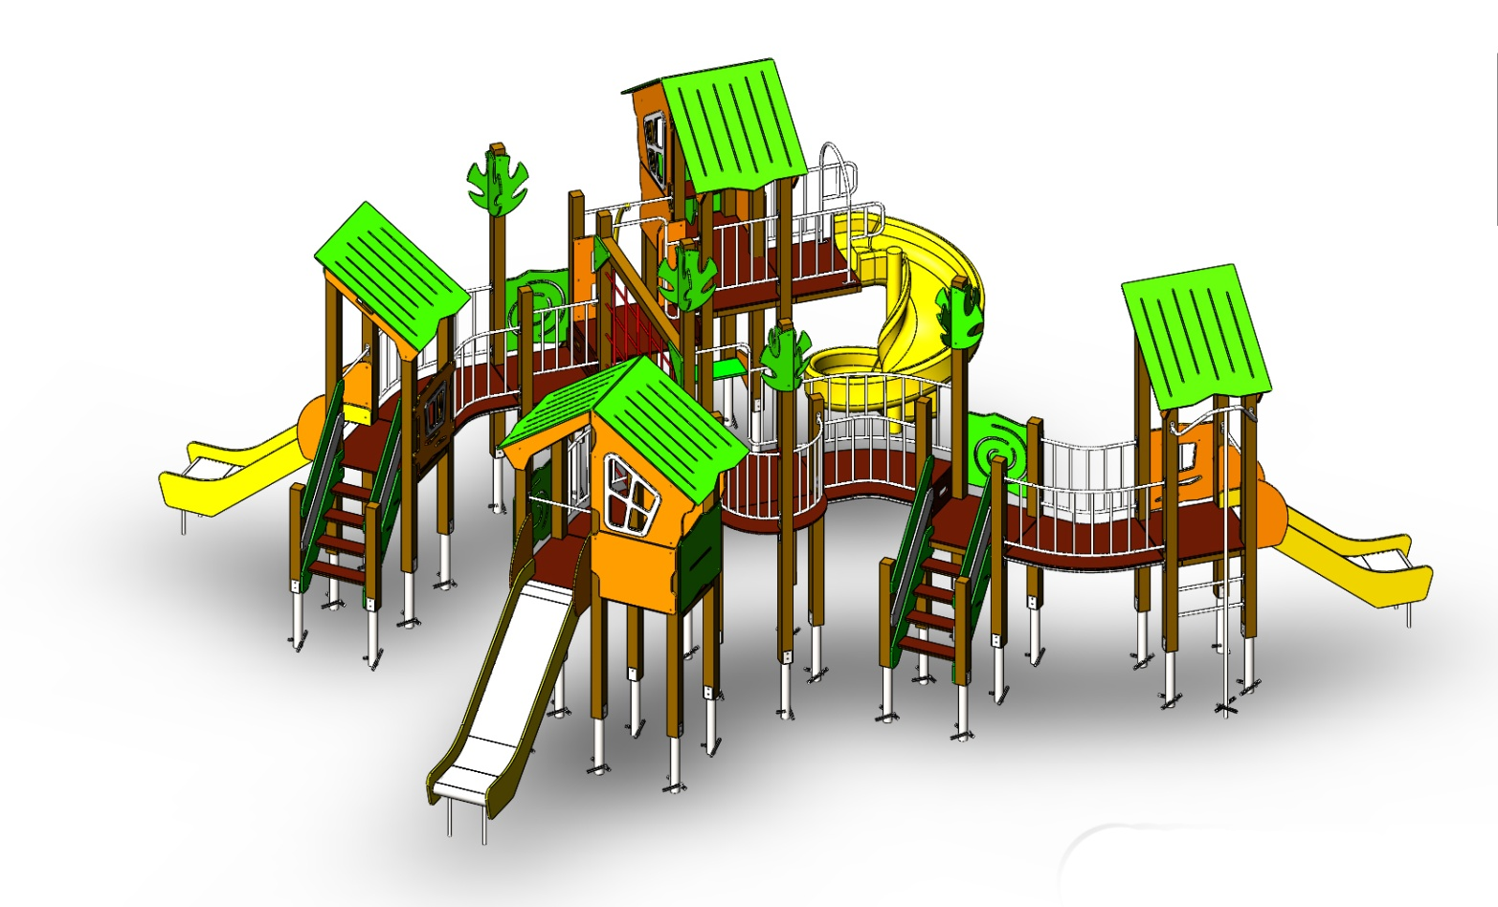 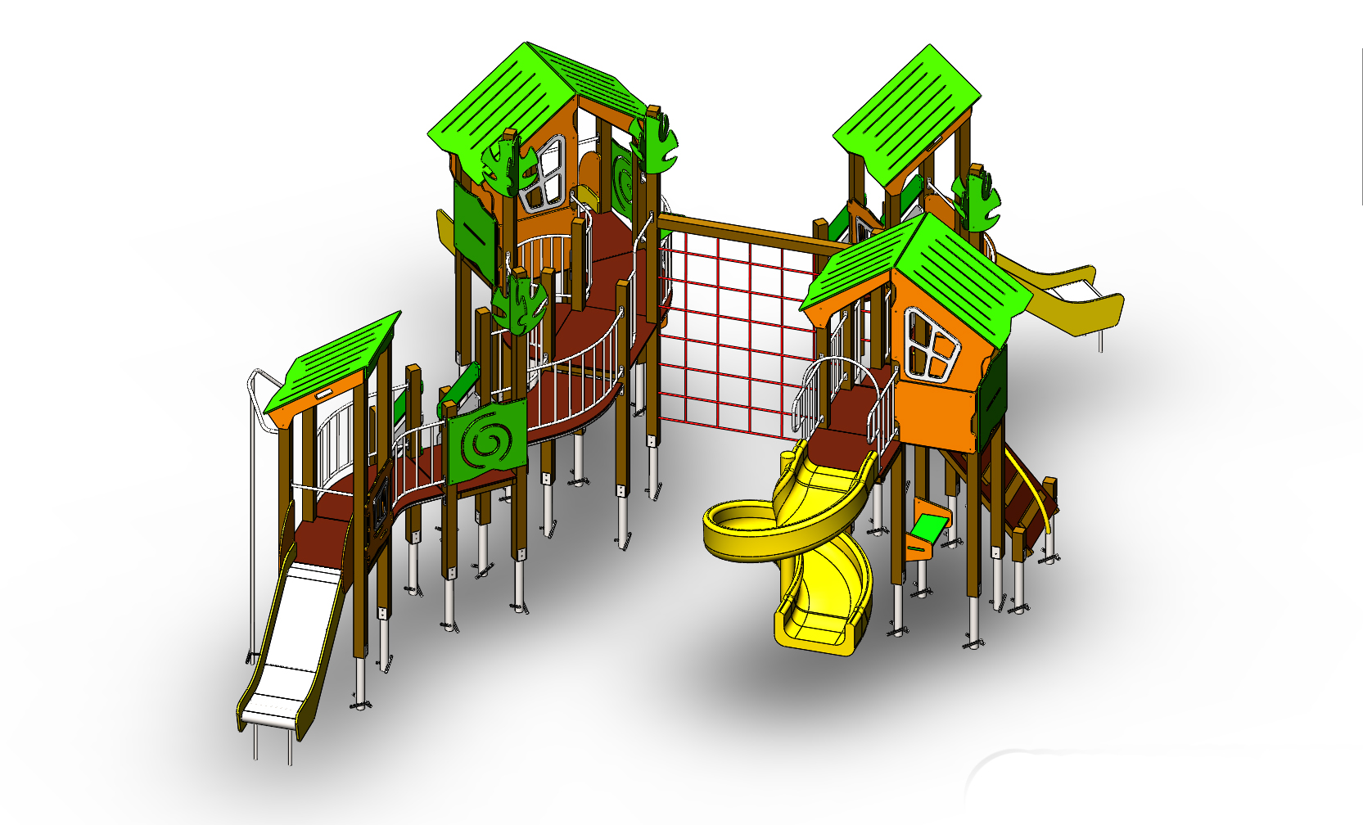
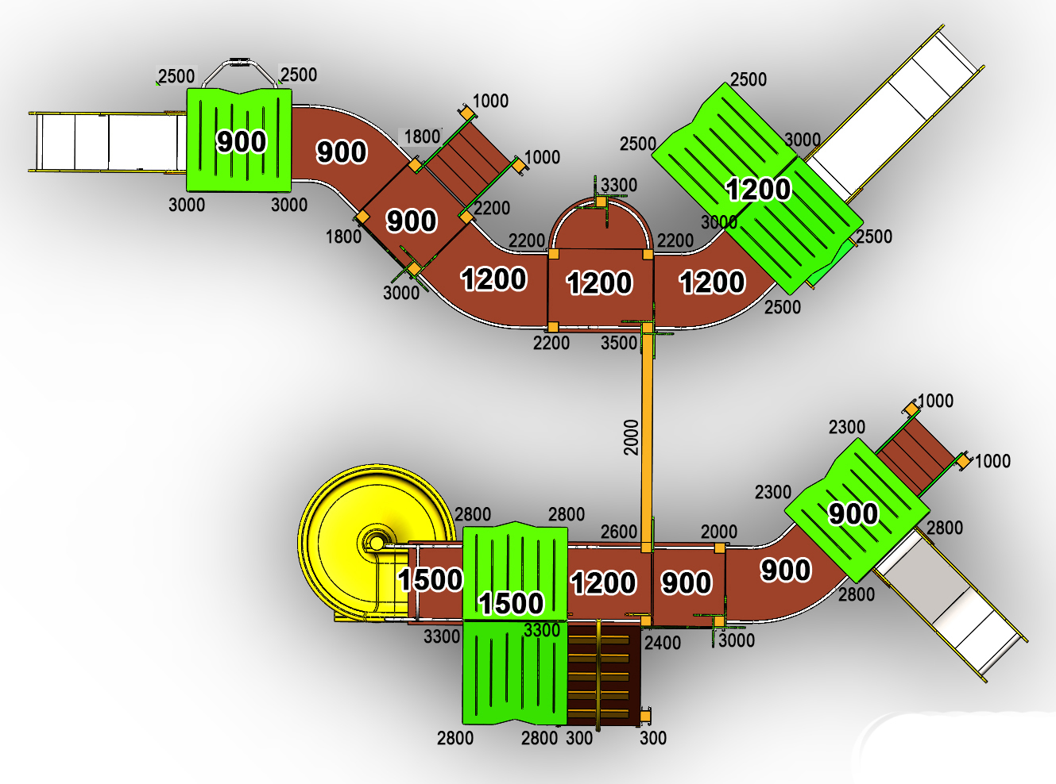
 | № п/п | Артикул | Наименование | Кол-во | Изображение | цвет | Длина, м | Ширина, м | Высота, м | Объем, м3 | Объем всего | Метизы крепления на 1 комплектующую | Заглушка м8-10 (крепеж к столбу) (на 1 комплектующую) | всего м8-10 | Заглушка м6 (крепеж фанеры между собой) | всего м6
 | СТОЛБЫ
 | 1 | 0038ДБ | Столб (брус 100х100) 300 мм | 2 |  | 8014 | 0.3 | 0.1 | 0.1 | 0.002 | 0.005
 | 2 | 0004ДБ | Столб (брус 100х100) 1000 мм | 4 |  | 8014 | 1 | 0.1 | 0.1 | 0.008 | 0.032
 | 3 | 0043ДБ | Столб (брус 100х100) 1800 мм | 2 |  | 8014 | 1.8 | 0.1 | 0.1 | 0.018 | 0.036
 | 4 | 0005ДБ | Столб (брус 100х100) 2000 мм | 2 |  | 8014 | 2 | 0.1 | 0.1 | 0.020 | 0.040
 | 5 | 0026ДБ | Столб (брус 100х100) 2200 мм | 4 |  | 8014 | 2.2 | 0.1 | 0.1 | 0.018 | 0.071
 | 6 | 0027ДБ | Столб (брус 100х100) 2300 мм | 2 |  | 8014 | 2.3 | 0.1 | 0.1 | 0.018 | 0.036
 | 7 | 0028ДБ | Столб (брус 100х100) 2400 мм | 1 |  | 8014 | 2.4 | 0.1 | 0.1 | 0.018 | 0.018
 | 8 | 0019ДБ | Столб (брус 100х100) 2500 мм | 6 |  | 8014 | 2.5 | 0.1 | 0.1 | 0.018 | 0.107
 | 9 | 0048ДБ | Столб (брус 100х100) 2600 мм | 1 |  | 8014 | 2.6 | 0.1 | 0.1 | 0.018 | 0.018
 | 10 | 0014ДБ | Столб (брус 100х100) 2800 мм | 6 |  | 8014 | 2.8 | 0.1 | 0.1 | 0.028 | 0.168
 | 11 | 0034ДБ | Столб (брус 100х100) 3000 мм | 6 |  | 8014 | 3 | 0.1 | 0.1 | 1.20 | 7.225
 | 12 | 0035ДБ | Столб (брус 100х100) 3300 мм | 3 |  | 8014 | 3.3 | 0.1 | 0.1 | 1.20 | 3.613
 | 13 | 0044ДБ | Столб (брус 100х100) 3500 мм | 1 |  | 8014 | 3.5 | 0.1 | 0.1 | 1.20 | 1.204
 | 14 | 0013МП | Закладная для столба 100х100 | 39 |  | 9007 | 0.075 | 0.075 | 0.26 | 0.001 | 0.057 | Болт М10х120 - 2 шт., Шайба м10 увел. - 4 шт., Гайка М10 - 2 шт., Гровер 10 - 2 шт., | 4 | 156 |  | 0
 | ПЛОЩАДКИ |  |  |  |  |  |  |  |  |  | 0.000 |  |  | 0 |  | 0
 | 15 | 0003СБ | Площадка квадратная 800х800 мм (СБ) | 4 |  |  | 0.8 | 0.8 | 0.08 | 0.051 | 0.205 | Болт мебельный М8х180 - 4 шт. Шайба м8 увел.- 4 шт. Гайка м8 - 4 шт |  | 0 |  | 0
 | 16 | 0042СБ | Площадка 800х1000 (СБ) | 2 |  |  | 0.8 | 1 | 0.08 | 0.051 | 0.102 | Болт мебельный М8х180 - 4 шт. Шайба м8 увел.- 4 шт. Гайка м8 - 4 шт |  | 0 |  | 0
 | 17 | 0043СБ | Площадка винтового спуска трапеция с 800 на 600 мм (СБ) | 1 |  |  | 0.8 | 0.62 | 0.08 | 0.040 | 0.040 | Болт мебельный М8х180 - 4 шт. Шайба м8 увел.- 4 шт. Гайка м8 - 4 шт |  | 0 |  | 0
 | 18 | 0044СБ | Площадка двойная 1500х800 (СБ) | 2 |  |  | 1.51 | 1 | 0.08 | 0.121 | 0.242 | Болт мебельный М8х180 - 6 шт. Шайба м8 увел.- 6 шт. Гайка м8 - 6 шт |  | 0 |  | 0
 | ЛЕСТНИЦЫ |  |  |  |  |  |  |  |  |  | 0.000 |  |  | 0 |  | 0
ЛЕСТНИЦА 900 - 2шт. |  |  |  |  |  |  |  |  |  |  | 0.000 |  |  | 0 |  | 0
 | 19 | 000029.П.15.0 | Тетива (лестница 900) 1249 x 269 x 15 (ПНД) | 2 |  | 6018 | 0.8 | 0.98 | 0.021 | 0.016 | 0.033 | Шуруп (глухарь) 8х80 - 4 шт. Шайба м8 увел. - 4шт. | 4 | 8 |  | 0
 | 20 | 000029.П.15.1 | Тетива (лестница 900) 1249 x 269 x 15 (ПНД) | 2 |  | 6018 | 0.8 | 0.98 | 0.021 | 0.016 | 0.033 | Шуруп (глухарь) 8х80 - 4 шт. Шайба м8 увел. - 4шт.
 | 21 | 000023 | Ступень 600х150 600 x 150 x 18 | 8 |  | противоскользящая | 0.6 | 0.14 | 0.018 | 0.002 | 0.012 | Саморез по дереву 3.5х35 - 5 шт. |  | 0 |  | 0
 | 22 | 001851 | Подступенок 600х144 600 x 144 x 18 | 8 |  | 8014
 | 23 | 0001ДБ | Подступенок (доска 35х90х570) | 8 |  | 8014 | 0.035 | 0.09 | 0.558 | 0.002 | 0.014 | Шуруп (глухарь) 8х60 - 2 шт. Шайба м8 увел. - 2шт. | 2 | 16 |  | 0
 | 24 | 000030.П.15.0 | Перила (лестница 900) 1217 x 150 x 15 (ПНД) | 4 |  | 6018 | 0.8 | 0.95 | 0.021 | 0.00345 | 0.014 | Шуруп (глухарь) 8х80 - 4 шт. Шайба м8 увел. - 4шт. | 4 | 16 |  | 0
 | 27 | 000030.П.15.1 | Перила (лестница 900) 1217 x 150 x 15 (ПНД) | 4 |  | 7047 | 0.8 | 0.95 | 0.021 | 0.00345 | 0.014 | Шуруп (глухарь) 8х80 - 4 шт. Шайба м8 увел. - 4шт.
 | 28 | 000186 | Панель ступени 800 x 300 x 18 | 3 |  | противоскользящая | 0.8 | 0.3 | 0.018 | 0.004 | 0.013 | Шуруп (глухарь) 8х80 - 4 шт. Шайба м8 увел. - 4шт. | 4 | 12 |  | 0
ТРАП на высоту 1200 |  |  |  |  |  |  |  |  |  |  | 0.000 |  |  | 0 |  | 0
 | 29 | 000200 | Пол трапа 1450 1450 x 800 x 18 | 1 |  | противоскользящая | 1.45 | 0.8 | 0.018 | 0.021 | 0.021 | Болт мебельный М6х90 - 8 шт. Шайба м8 увел. - 8 шт. Гайка м6 - 8 шт |  | 0 | 8 | 8
 | 30 | 0074ДБ | Доска 40х60х1510 мм (коричневый) | 2 |  | 8014 | 1.51 | 0.04 | 0.06 | 0.00453 | 0.009 | Шуруп (глухарь) 8х80 - 2 шт. Шайба м8 увел. - 2 шт. | 2 | 4 |  | 0
 | 31 | 000201.П.15.0 | Накладка на трап волна 513 x 124 x 15 (ПНД) | 5 |  | 5017 | 0.54 | 0.04 | 0.06 | 0.002 | 0.008 | Болт мебельный М6х70 - 2 шт. Шайба м8 увел. - 2 шт. Гайка м6 - 2 шт |  | 0 | 2 | 10
 | ПЕРЕХОДНЫЕ МОСТЫ |  |  |  |  |  |  |  |  |  | 0.000 |  |  | 0 |  | 0
 | 32 | 0042МП | Каркас поворотного моста 45гр площадка 800 | 4 |  | 9007 | 1.35 | 0.88 | 0.1 | 0.119 | 0.475 | Шуруп (глухарь) 8х80 - 8 шт. Шайба м8 увел. - 8 шт. | 8 | 32 |  | 0
 | 33 | 000185 | Пол поворотного моста 45гр 1359 x 906 x 18 | 4 |  |  | 1.245 | 1.036 | 0.018 | 0.023 | 0.093 | Болт мебельный М6х80 - 6 шт. Шайба м8 увел. - 6 шт. Гайка м6 - 6 шт |  | 0 | 6 | 24
 | 34 | 0043МП | Перила внутренняя пов.моста 45гр площадка 800 | 4 |  | 9007 | 0.79 | 0.16 | 0.72 | 0.091 | 0.364 | Шуруп (глухарь) 8х80 - 8 шт. Шайба м8 увел. - 8 шт. | 8 | 32 |  | 0
 | 35 | 0044МП | Перила внешняя пов.моста 45гр площадка 800 | 4 |  | 9007 | 1.33 | 0.215 | 0.72 | 0.206 | 0.824 | Шуруп (глухарь) 8х80 - 8 шт. Шайба м8 увел. - 8 шт. | 8 | 32 |  | 0
 | БАЛКОН |  |  |  |  |  |  |  |  |  | 0.000 |  |  | 0 |  | 0
 | 36 | 0075МП | Каркас пола балкона (серый) | 2 |  | 9007 | 0.65 | 0.15 | 0.1 | 0.010 | 0.020 | Шуруп (глухарь) 8х80 - 4 шт. Шайба м8 увел. - 4 шт. | 4 | 8 |  | 0
 | 37 | 000202 | Пол площадки балкона под столб 1000 x 496 x 18 | 1 |  |  | 1 | 0.498 | 0.018 | 0.009 | 0.009 | Болт мебельный М6х55 - 4 шт. Шайба м8 увел. - 4 шт. Гайка м6 - 4 шт |  | 0 | 4 | 4
 | 38 | 0075МП | Панель балкона (серый) | 2 |  | 9007 | 0.65 | 0.2 | 0.72 | 0.094 | 0.188 | Шуруп (глухарь) 8х80 - 8 шт. Шайба м8 увел. - 8 шт. | 8 | 16 |  | 0
 | 39 | 0127ДБ | Доска 40х60х500 мм (поддерживающая снизу) (коричневый) | 1 |  | 8014 | 0.5 | 0.04 | 0.07 | 0.001 | 0.001 |  |  | 0 |  | 0
 | 40 | 0003МП | Уголок 55х55х40 | 3 |  | 9007 |  |  |  |  | 0.000 | Шуруп (глухарь) 8х80 - 1 шт. Болт мебельный М6х90 - 4 шт. Шайба м8 увел. - 5 шт. Гайка м6 - 4 шт |  | 0 | 4 | 12
 | ПАНЕЛИ |  |  |  |  |  |  |  |  |  | 0.000 |  |  | 0 |  | 0
 | 41 | 000161.П.15.0 | Окно верхнее 994 x 1210 x 15 (ПНД) | 2 |  | 2008 | 0.994 | 1.21 | 0.021 | 0.018 | 0.036 | Шуруп (глухарь) 8х80 - 5 шт. Шайба м8 увел. - 5 шт. | 5 | 10 |  | 0
 | 42 | 000161.П.15.1 | Окно верхнее 994 x 1210 x 15 (ПНД) | 2 |  | 2008 | 0.994 | 1.21 | 0.021 | 0.018 | 0.036 | Шуруп (глухарь) 8х80 - 5 шт. Шайба м8 увел. - 5 шт. |  |  |  | 0
 | 43 | 000157.П.15.0 | Рама окна, накл. на крышу 537 x 755 x 15 (комплект) | 2 | 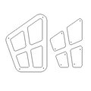 | 7047 | 0.755 | 0.537 | 0.015 | 0.006 | 0.012 | Болт мебельный М6х55 - 4 шт. Шайба м8 увел. - 4 шт. Гайка м6 - 4 шт |  | 0 | 4 | 8
 | 44 | 000157.П.15.1 | Рама окна, накл. на крышу 537 x 755 x 15 (комплект) | 2 |  | 7047 | 0.755 | 0.537 | 0.015 | 0.006 | 0.012 | Болт мебельный М6х55 - 4 шт. Шайба м8 увел. - 4 шт. Гайка м6 - 4 шт |  | 0
 | 45 | 000164.П.15.0 | Панель нижняя 800 x 650 x 15 (ПНД) | 2 |  | 2008 | 0.8 | 0.65 | 0.021 | 0.008 | 0.016 | Шуруп (глухарь) 8х80 - 4 шт. Шайба м8 увел. - 4 шт. | 4 | 8 |  | 0
 | 46 | 000164.П.15.1 | Панель нижняя 800 x 650 x 15 (ПНД) | 2 |  | 2008 | 0.8 | 0.65 | 0.021 | 0.008 | 0.016 | Шуруп (глухарь) 8х80 - 4 шт. Шайба м8 увел. - 4 шт.
 | 47 | 000162.П.15.0 | Панель с пазом для сидушки 800 x 748 x 15 (ПНД) | 2 |  | 6018 | 0.8 | 0.748 | 0.021 | 0.009 | 0.018 | Шуруп (глухарь) 8х80 - 4 шт. Шайба м8 увел. - 4 шт. | 4 | 8 |  | 0
 | 48 | 000160.П.15.0 | Панель Спираль 800 x 748 x 15 (ПНД) | 3 |  | 6018 | 0.8 | 0.748 | 0.021 | 0.009 | 0.027 | Шуруп (глухарь) 8х80 - 4 шт. Шайба м8 увел. - 4 шт. | 4 | 12 |  | 0
 | 49 | 000163.П.15.0 | Боковина крыши двойн. домика 1023 x 271 x 15 (ПНД) | 2 |  | 2008 | 0.82 | 0.77 | 0.021 | 0.009 | 0.019 | Шуруп (глухарь) 8х80 - 2 шт. Шайба м8 увел. - 1 шт. | 2 | 4 |  | 0
 | 50 | 000163.П.15.1 | Боковина крыши двойн. домика 1023 x 271 x 15 (ПНД) | 2 |  | 2008 | 0.82 | 0.77 | 0.021 | 0.009 | 0.019 | Шуруп (глухарь) 8х80 - 2 шт. Шайба м8 увел. - 1 шт. |  |  |  | 0
 | 51 | 000158.П.15.0 | Крыша наклонная 1 1000 x 1149 x 15 | 2 |  | 6018 | 1.15 | 1 | 0.015 | 0.014 | 0.028 |  |  | 0 |  | 0
 | 52 | 000159.П.15.0 | Крыша наклонная 2 1000 x 1200 x 15 | 4 |  | 6018 | 1.2 | 1 | 0.015 | 0.014 | 0.058 |  |  | 0 |  | 0
 | 53 | 000190.П.15.0 | Панель Окошко простое 800х797х15 (ПНД) | 2 |  | 2008 | 0.8 | 0.797 | 0.021 | 0.010 | 0.019 | Шуруп (глухарь) 8х80 - 4 шт. Шайба м8 увел. - 4 шт. | 4 | 8 |  | 0
 | 54 | 000191.П.15.0 | Накладка на Панель Окошко простое 405х407х15 (ПНД) | 2 |  | 7047 | 0.404 | 0.408 | 0.015 | 0.002 | 0.004 | Болт мебельный М6х55 - 4 шт. Шайба м8 увел. - 4 шт. Гайка м6 - 4 шт |  | 0 | 4 | 8
 | 55 | 000188.П.15.0 | Боковина одинарной ккрыши 1114 х 244 х 21 | 4 |  | 2008
 | 56 | 000203.П.15.0 | Ручка фанерная 250х800х15 (ПНД) | 1 |  | 2008 | 0.83 | 0.75 | 0.021 | 0.009 | 0.009 | Шуруп (глухарь) 8х80 - 3 шт. Шайба м8 увел. - 3 шт. | 3 | 3 |  | 0
 | 57 | 000204.П.15.0 | Ручка фанерная с вырезом 250х800х15 (ПНД) | 1 |  | 2008 | 0.83 | 0.75 | 0.021 | 0.009 | 0.009 | Шуруп (глухарь) 8х80 - 3 шт. Шайба м8 увел. - 3 шт. | 2 | 2 | 1 | 1
 | 58 | 0003МП | Уголок 55х55х40 | 1 |  | 9007 |  |  |  |  | 0.000 | Шуруп (глухарь) 8х80 - 1 шт. Болт мебельный М6х35 - 1 шт. Шайба м8 увел. - 2 шт. Гайка м6 - 1 шт | 1 | 1 | 1 | 1
 | 59 | 000192.П.15.0 | Элемент дерево 290х599х15 (ПНД) | 16 |  | 6018 | 0.29 | 0.6 | 0.015 | 0.002 | 0.033 | Шуруп (глухарь) 8х80 - 2 шт. Шайба м8 увел. - 1 шт. | 2 | 32 |  | 0
 | 60 | 000165.П.15.0 | Сидушка для панели с пазом 600 x 271 x 15 (ПНД) | 2 |  | 6018 | 0.62 | 0.268 | 0.021 | 0.003 | 0.006 |  |  | 0 |  | 0
 | 61 | 000039.П.15.0 | Подпорка сидушки 335х200х15 (ПНД) | 2 |  | 6018 | 0.335 | 0.2 | 0.021 | 0.001005 | 0.002 |  |  | 0 |  | 0
 | 62 | 000106.П.15.0 | Боковина сидушки крепеж к стойке 350 x 338 x 15 (ПНД) | 2 |  | 2008 | 0.35 | 0.338 | 0.021 | 0.002 | 0.004 | Шуруп (глухарь) 8х80 - 4 шт. Шайба м8 увел. - 4 шт. | 4 | 8 |  | 0
 | 63 | 000106.П.15.1 | Боковина сидушки крепеж к стойке 350 x 338 x 15 (ПНД) | 2 |  | 2008 | 0.35 | 0.338 | 0.021 | 0.002 |  |  |  |  |  | 0
 | 64 | 000105.П.15.0 | Сидушка между стойками 800мм 600 x 250 x 15 (ПНД) | 2 |  | 6018 | 0.6 | 0.25 | 0.021 | 0.003 | 0.006 | Болт мебельный М6х35 - 4 шт. Шайба м8 увел. - 4 шт. Гайка м6 - 4 шт |  | 0 | 4 | 8
 | 65 | 000087.П.15.0 | Соединительная косынка домика 348 x 348 x 15 (ПНД) | 2 |  | 6018 | 0.348 | 0.348 | 0.021 | 0.003 | 0.005 | Шуруп (глухарь) 8х80 - 4 шт. Шайба м8 увел. - 4 шт. | 4 | 8 |  | 0
 | 66 | 000189.П.15.0 | панель одинарной крыши 800х170х15 (ПНД) | 2 | 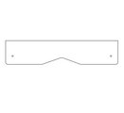 | 2008 |  |  |  |  |  |  |  |  |  | 0
 | 67 | 0003МП | Уголок 55х55х40 | 40 |  | 9007 |  |  |  |  | 0.000 | Болт мебельный М6х35 - 2 шт. Шайба м8 увел. - 2 шт. Гайка м6 - 2 шт |  | 0 | 2 | 80
 | МЕТАЛЛ |  |  |  |  |  |  |  |  |  | 0.000 |  |  | 0 |  | 0
 | 69 | 0020МП | Перемычка 600 | 5 |  | 9007 | 0.6 | 0.04 | 0.1 | 0.002 | 0.012 | Шуруп (глухарь) 8х80 - 4 шт. Шайба м8 увел. - 4 шт. | 4 | 20 |  | 0
 | 70 | 0035МП | Перемычка 800 | 8 |  | 9007 | 0.8 | 0.04 | 0.1 | 0.003 | 0.026 | Шуруп (глухарь) 8х80 - 4 шт. Шайба м8 увел. - 4 шт. | 4 | 32 |  | 0
 | 71 | 0067МП | Перемычка 800 для каната | 1 |  | 9007 | 0.8 | 0.04 | 0.12 | 0.004 | 0.004 | Шуруп (глухарь) 8х80 - 4 шт. Шайба м8 увел. - 4 шт. | 4 | 4 |  | 0
 | 72 | 10.002.000 | Канат диаметром 40 мм 2,3 м | 1 |  |  |  |  |  |  | 0.000 |  |  | 0 |  | 0
 | 73 | 0021МП | Ручка скобы 400мм | 4 |  | 9007 | 0.52 | 0.12 | 0.04 | 0.002 | 0.010 | Шуруп (глухарь) 8х80 - 4 шт. Шайба м8 увел. - 4 шт. | 4 | 16 |  | 0
 | 74 | 0023МП | Арка винтового спуска (площадка 800х600) | 1 |  | 9007 | 0.6 | 0.73 | 1.1 | 0.482 | 0.482 | Шуруп (глухарь) 8х80 - 8 шт. Шайба м8 увел. - 8 шт. | 8 | 8 | 8 | 8
 | 75 | 0024МП | Панель-решетка 600х700 | 2 |  | 9007 | 0.62 | 0.16 | 0.72 | 0.071 | 0.142 | Шуруп (глухарь) 8х80 - 4 шт. Шайба м8 увел. - 4 шт. | 4 | 8 |  | 0
 | 76 | 0129МП | Арка боковая для метровой площадки | 2 |  | 9007 | 1.1 | 0.8 | 0.04 | 0.035 | 0.070 | Шуруп (глухарь) 8х80 - 6 шт. Шайба м8 увел. - 6 шт. | 6 | 12 |  | 0
 | 77 | 0026МП | Пожарный спуск 2500 (площадка-800) | 1 |  | 9007 | 2.55 | 0.75 | 0.35 | 0.669 | 0.669 | Шуруп (глухарь) 8х80 - 4 шт. Шайба м8 увел. - 4 шт. | 4 | 4 |  | 0
 | 78 | 0084МП | Поручень горки дуга (570mm) | 3 | 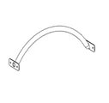 | 9007
 | 79 | 0229МП | Закладная для винтового спуска 1500 | 1 |  | 9007 |  |  |  |  | 0.000 |  |  | 0 | 0.000 | 0
 | Горка 600х1700 H=900 |  |  |  |  |  |  |  |  |  | 0.000 |  |  | 0 | 0 | 0
 | 80 | 0006СБ | Горка 600х1700 H=900 (ПНД) | 2 |  | 1023/6018 | 1.9 | 0.47 | 0.021 | 0.019 | 0.038 | Шуруп (глухарь) 8х80 - 1 шт. Болт мебельный М6х45 - 1 шт. Шайба м8 увел. - 2 шт. Гайка м6 - 1 шт | 1 | 2 | 4 | 8
 | Горка 600х2100 H=1200 |  |  |  |  |  |  |  |  |  | 0.000 |  |  | 0 | 0 | 0
 | 81 | 0004СБ | Горка 600х2100 H=1200 (ПНД) | 1 |  | 1023/6018 | 1.98 | 0.545 | 0.0015 | 0.002 | 0.002 |  |  | 0 | 0 | 0
КАНАТЫ |  |  |  |  |  |  |  |  |  |  | 0.000 |  |  | 0 |  | 0
 | 82 | 0228МП | Канатная сетка 2000х2000 трехсторонняя (комплект) | 1 | 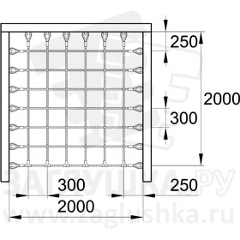 | красный | 2 | 2 | 0.015 | 0.0185 | 0.018 | Шуруп (глухарь) 8х80 - 40 шт. Шайба м8 увел. - 40 шт. | 40 | 40 |  | 0
ПЛАСТИК |  |  |  |  |  |  |  |  |  |  | 0.000 |  |  | 0 |  | 0
 | 83 | 0209МП | Горка спиральная H=1500 | 1 |  | желтый | 2 | 1.5 | 1.5 | 4.500 | 4.500 |  | 3 | 3 |  | 0
 | 84 | КЧМ6КС | Заглушка К4М6КС | 351 |  | Черный | 0.027 | 0.027 | 0.016 | 0.000 | 0.004 |  |  | 0 |  | 0
 | 85 | КЧМ8КС | Заглушка К4М8КС | 651 |  | Черный | 0.036 | 0.036 | 0.023 | 0.000 | 0.019 |  |  | 0 |  | 0
 | 86 | 100-100.11КК | Заглушка 100-100.11КК | 19 |  | Черный | 0.09 | 0.09 | 0.044 | 0.000 | 0.007 |  |  | 0 |  | 0
 |  |  |  |  |  |  |  |  |  |  | 21.758 |  |  | 585 |  | 180

